入出力関連図
詳細設計書 |  |  | プログラム名 |  |  |  |  | サブシステム名 |  |  |  |  |  |  |  | 版数 | 作成日 |  | 作成者 | 修正日 | 修正者
(入出力関連図) |  |  | ガソリンスタンド |  |  |  |  |  |  |  |  |  |  |  |  | 1.0 | 2016-03-11 |  | タン

画面ID |  | GasStationList | 画面名 |  | GasStationList画面 |  |  |  |  |  |  |  |  |  |  |  |  |  |  | 開発言語 | C#

入出力関連図 |  |  |  |  |  |  |  |  |  |  |  | プログラム概要

 |  |  |  |  |  |  |  |  |  |  |  |  | １． |  | Hiển thị danh sách các trạm xăng

 |  |  |  |  |  |  |  |  |  |  |  |  | ２. |  | Lọc/tìm kiếm theo các tiêu chi khác nhau

DB

GasStationList画面

データアクセス |  |  |  |  |  |  |  |  |  |  |  | 受取パラメータ |  |  |  |  |  | 引渡パラメータ
№ | データ名 (Tên dữ liệu) |  |  | データID (ID dữ liệu) |  | 種別 | C |  | R | U | D | № |  | パラメータ名 |  |  |  | № | パラメータ名
1 | 区分マスター |  |  | M_Type |  | テーブル |  |  | ○
2 | メーセージマスター |  |  | M_Message |  | テーブル |  |  | ○
3 | 地区マスター |  |  | M_District |  | テーブル |  |  | ○
4 | ガソリンスタンド |  |  | GasStation |  | テーブル |  |  | ○
5 | ガソリンスタンドのガソ区分 |  |  | GasStationGasType |  | テーブル |  |  | ○

画面項目定義
詳細設計書 |  |  | プログラム名 |  |  |  |  |  | サブシステム名 | 版数 |  | 作成日 | 作成者 |  |  | 修正日 |  | 修正者
(画面項目定義) |  |  | ガソリンスタンド |  |  |  |  |  |  | 1.0 |  | 2016-03-11 | タン

画面ID |  | GasStationList | 画面名 |  | GasStationList画面 |  |  |  |  |  |  |  |  |  |  | 開発言語 |  | C#
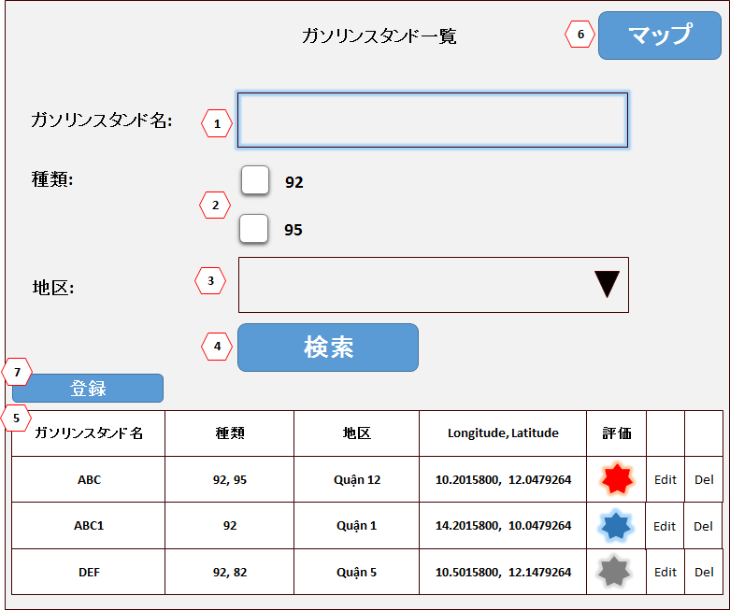
№ | 項目名 |  |  | コントロール種別 (Loại điều khiển) |  | 桁数 | タブ順 | 入力可否 |  |  | 備考 |  |  | PT確認項目
 |  |  |  |  |  |  |  | 初期 |  |  |  |  |  | NO | 実施者 |  | 実施日 |  | １ | 2 | 3
1 | ガソリンスタンド名 (Tên trạm xăng) |  |  | テキストボックス |  | － | － | －
2 | 種類 (Loại) |  |  | ラジオボタン |  | － | － | －
3 | 地区 (Quận) |  |  | テキストボックス |  | － | － | －
4 | 検索 (Tìm kiếm) |  |  | ボタン |  | － | － | －
5 | ガソリンスタンド一覧 (Danh sách trạm xăng) |  |  | データグリッド |  | － | － | － |  |  | Phân trang 10item/page
 | ガソリンスタンド名 (Tên trạm xăng) |  |  | ラベル |  | － | － | －
 | 種類 (Loại) |  |  | ラベル |  | － | － | －
 | 地区 (Quận) |  |  | ラベル |  | － | － | －
 | Longitude, Latitude |  |  | ラベル
 | 評価 (Đánh giá) |  |  | ラベル
 | Edit |  |  | ボタン
 | Del |  |  | ボタン
6 | マップ (Bản đồ) |  |  | ボタン |  | － | － | －
7 | 登録 (Add) |  |  | ボタン |  | － | － | －

イベント処理定義５
詳細設計書 |  |  | プログラム名 |  | サブシステム名 |  | 版数 | 作成日 | 作成者 |  |  | 修正日 |  | 修正者
(イベント処理定義) |  |  | ガソリンスタンド |  |  |  | 1.0 | 2016-03-11 | タン

画面ID |  | GasStationList | 画面名 | GasStationList画面 |  |  |  |  |  |  |  | 開発言語 |  | C#

イベント名 |  | ガソリンスタンド名リンクイベント |  |  | イベントID | ガソリンスタンド名Link |  |  |  | PT確認項目
 |  |  |  |  |  |  |  |  |  | NO | 実施者 |  | 実施日 |  | １ | ２ | ３

 | 1. Khi di chuyển chuột đến link ガソリンスタンド名

 | Show popup hiển thị Vị trị của GasStation tương ướng lên bản đồ

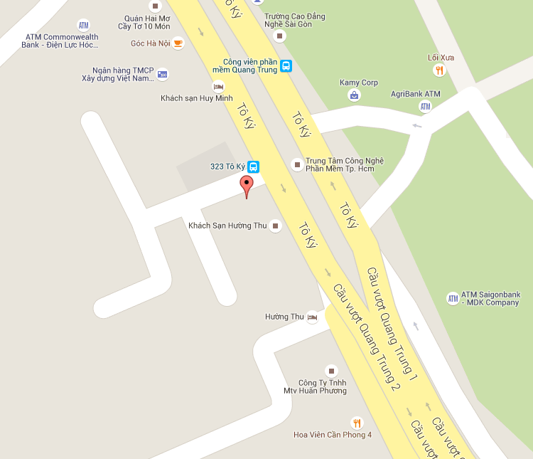
1
2

 | 2. Khi click vào link thì đi đến trang GasStationFeedBackView tương ứng

